Sheet1
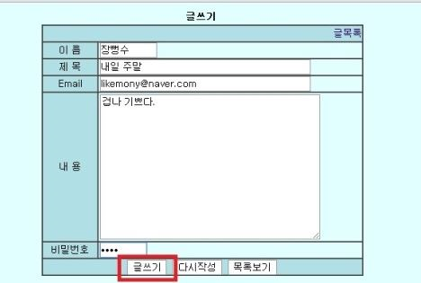
게시판 |  |  |  |  |  | 게시판 상세
 |  |  |  |  |  |  | 아이디 | 20자 |  |  | 생년월일은 sysdate 기준 - 110년
 |  |  |  |  |  |  | 비밀번호 | 8~16자 | 조건값 | 사용불가, 위험, 보통, 안전
 |  |  |  |  |  |  | 사용불가 : 8미만, 16초과, 알파벳 누락 , 숫자만 기입시
 |  |  |  |  |  |  | 위험
 |  |  |  |  |  |  | 보통 : 특수문자만 쓰면 가능
 |  |  |  |  |  |  | 안전

 |  |  |  |  |  |  | 1. 사용불가(red) - 8~16자 영문 대 소문자, 숫자, 특수문자를 사용하지 않는 경우
 |  |  |  |  |  |  | 2. 위험(orenge) - 보안상 위험한 특정문구 및 숫자를 사용한 경우(1004, 8282, iloveyou, abc123)
 |  |  |  |  |  |  | 3. 보통(brown) - 비밀번호 사용 가능. 영문자만, 숫자만 사용된 경우
 |  |  |  |  |  |  | 4. 안전(green) - 영문자, 숫자, 특수문자 중 2개이상 섞어서 사용했을 경우

내용선정
 | 주제 | 팀 | 리더명 | 게시판 번호 | 게시판 상세 번호
1 | 구글 | 3 | 용원 | 4 | 1
2 | 다나와 | 2 | 태윤 | 5 | 3
3 | 네이버 | 5 | 찬우 | 3 | 5
4 | 페이스북 | 4 | 대형 | 1 | 4
5 | 옥션 | 1 | 진원 | 2 | 2

팀 | 리더명 | 팀원1 | 팀원2
3 | 임찬우 | 박지훈 | 이현수

